상품제안서
스마트 N패드 네오 블루투스 3채널 키보드 | 상품코드: F23064

 |  |  |  |  |  |  | 02-412-0044 | www.easy1.co.kr
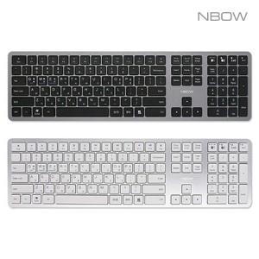

【상세/제작정보】

【인쇄/포장옵션】 | 레이저 / 포장불가능

【공급단가】 | 수량 | 30~ | 50~ | 100~ | 300~ | 500~
*VAT별도 | 단가 | 27,170원 | 26,750원 | 26,120원 | 25,080원 | 24,030원

【상품 URL】 | http://www.easy1.co.kr/src/goods_detail.php?gdno=23064

